Sheet
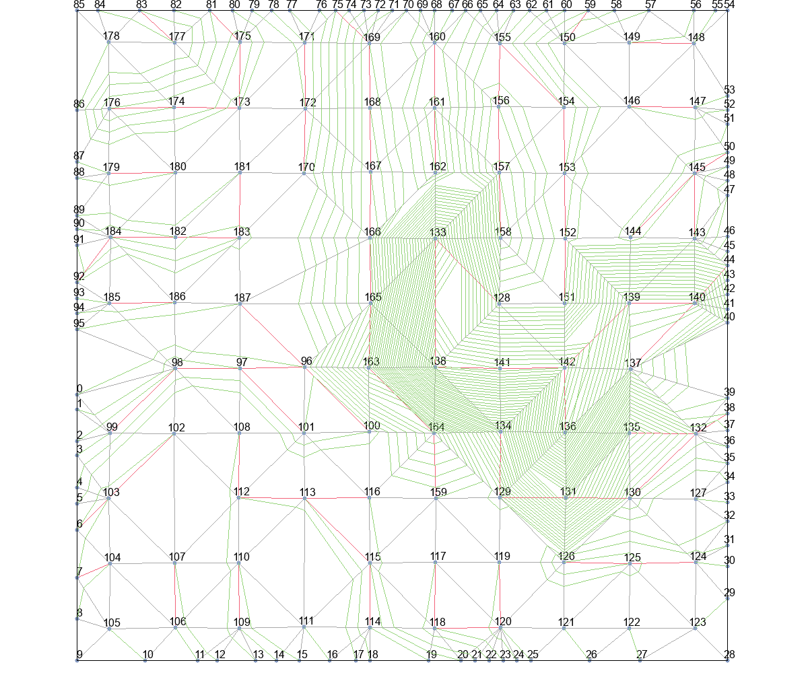
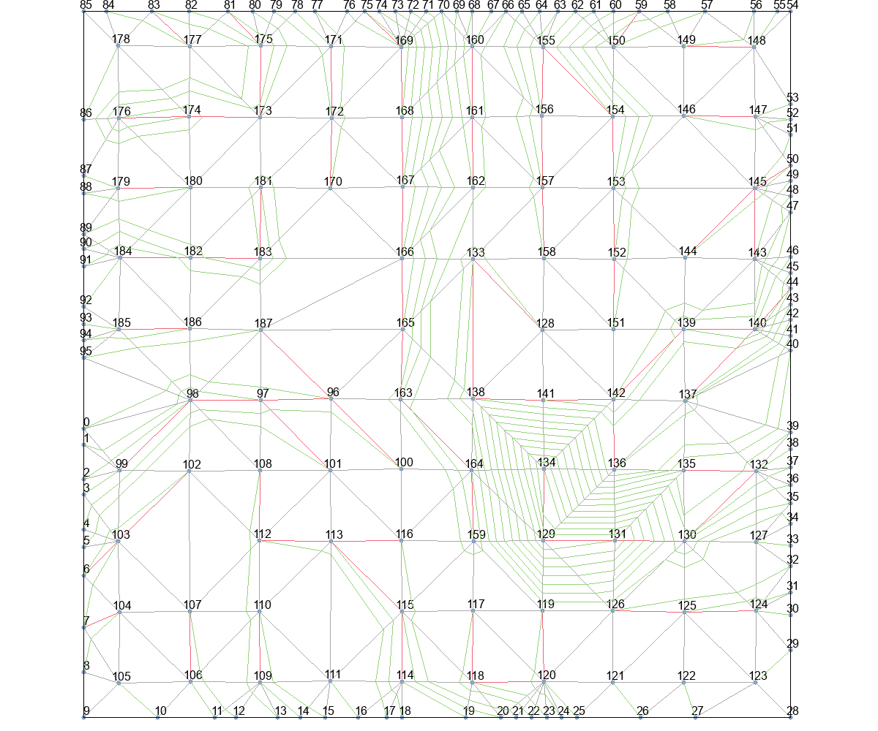
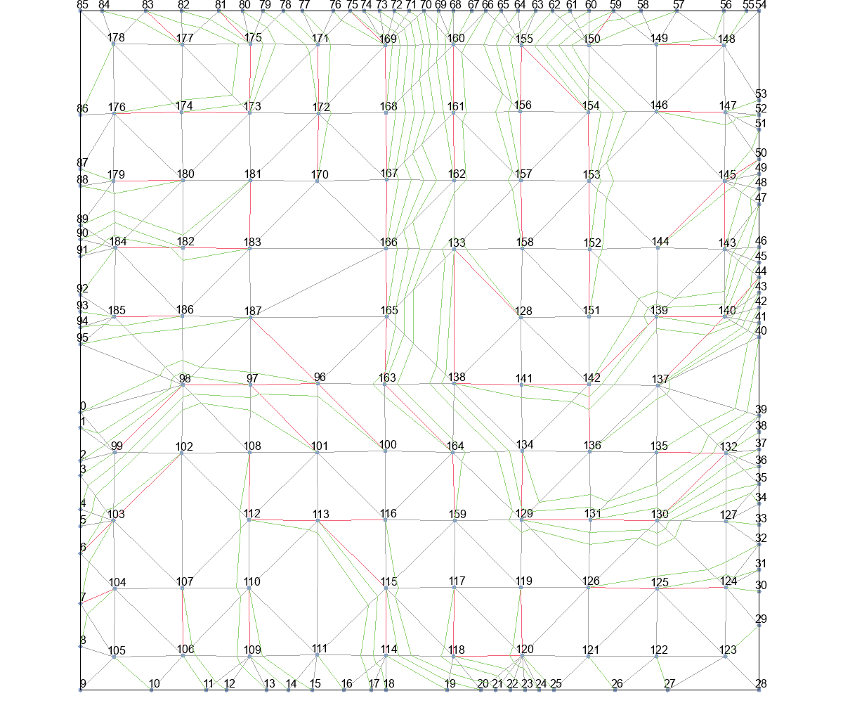
 | Wire Length (unit) |  |  |  |  | Time (second)
 | Basic | T_Escape1 | T_Escape2 | T_Escape3 | T_Escape4 | Basic | T_Escape1 | T_Escape2 | T_Escape3 | T_Escape4
Eud_dis | 0 | 378502.67561 | 378502.67561 | 208648.85304 | 58830.314687 | 0 | 18860 | 18931.25 | 17352.25 | 2113.75
Astar_Eud_dis | 0 | 416614.34673 | 416614.34673 | 171103.53532 | 46263.6275 | 0 | 25319.75 | 26073.25 | 7691 | 2786.5
MinLevel | 9924347.5911 | 115294.63803 | 115294.63803 | 109767.57904 | 34361.2212 | 18660884.75 | 6344.25 | 6543 | 9975 | 3385.75
delta_t | 38794.93192 | 17821.412143 | 17821.412143 | 17453.271118 | 16296.637885 | 453.75 | 333.5 | 345.75 | 469.5 | 486.5
delta_t_from_r | 47503.157834 | 20226.716335 | 20226.716335 | 15889.711324 | 15889.711324 | 783.5 | 363.25 | 391 | 536.5 | 727.25

 | Wire Length (normalized)
 | Basic | T_Escape1 | T_Escape2 | T_Escape3 | T_Escape4
Eud_dis | 1
Astar_Eud_dis
MinLevel
delta_t
delta_t_from_r

Eud_dis+Basic |  |  | Eud_dis+T_Escape1 |  |  | Eud_dis+T_Escape2 |  |  | Eud_dis+T_Escape3 |  | Eud_dis+T_Escape4

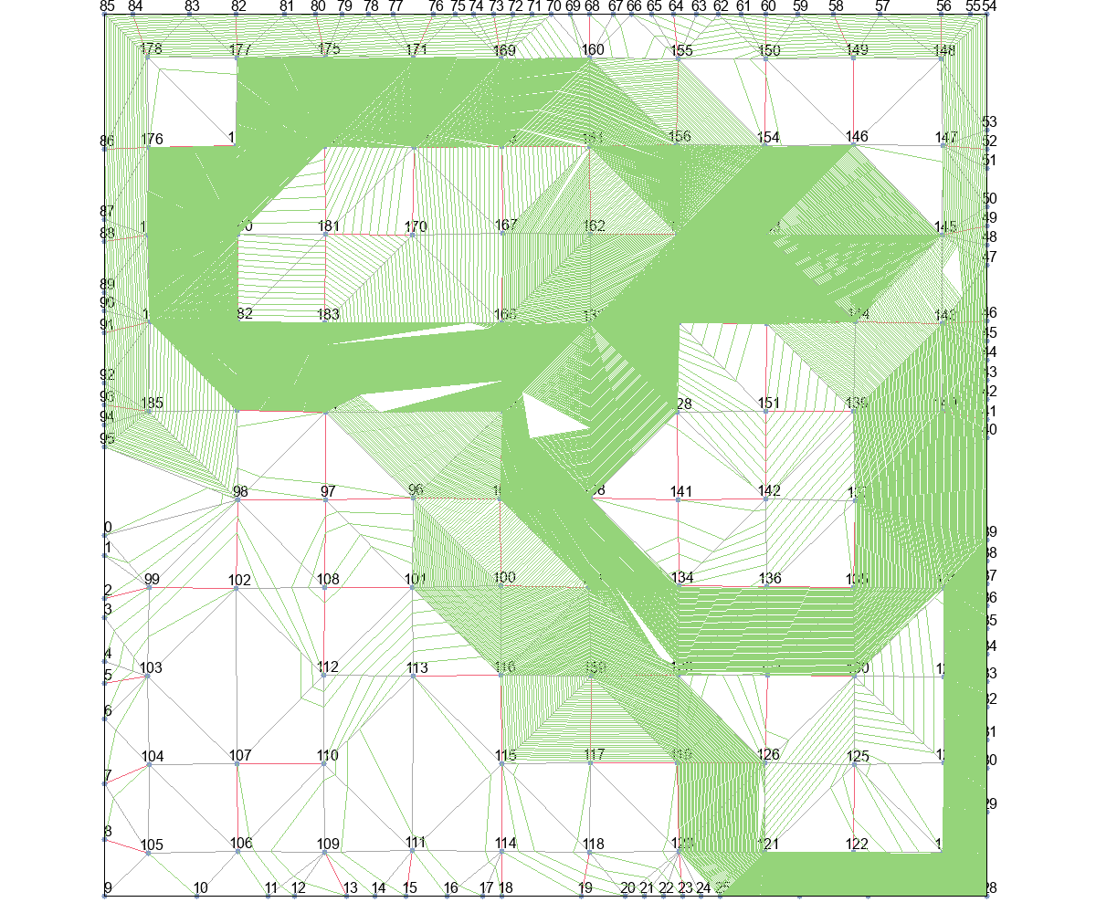
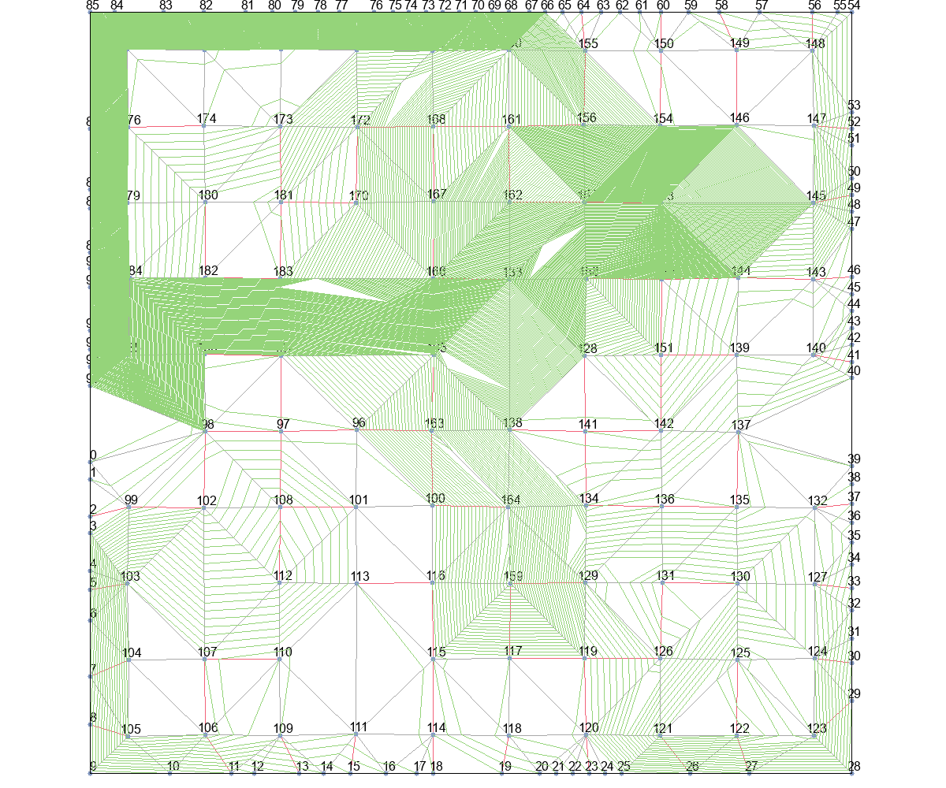
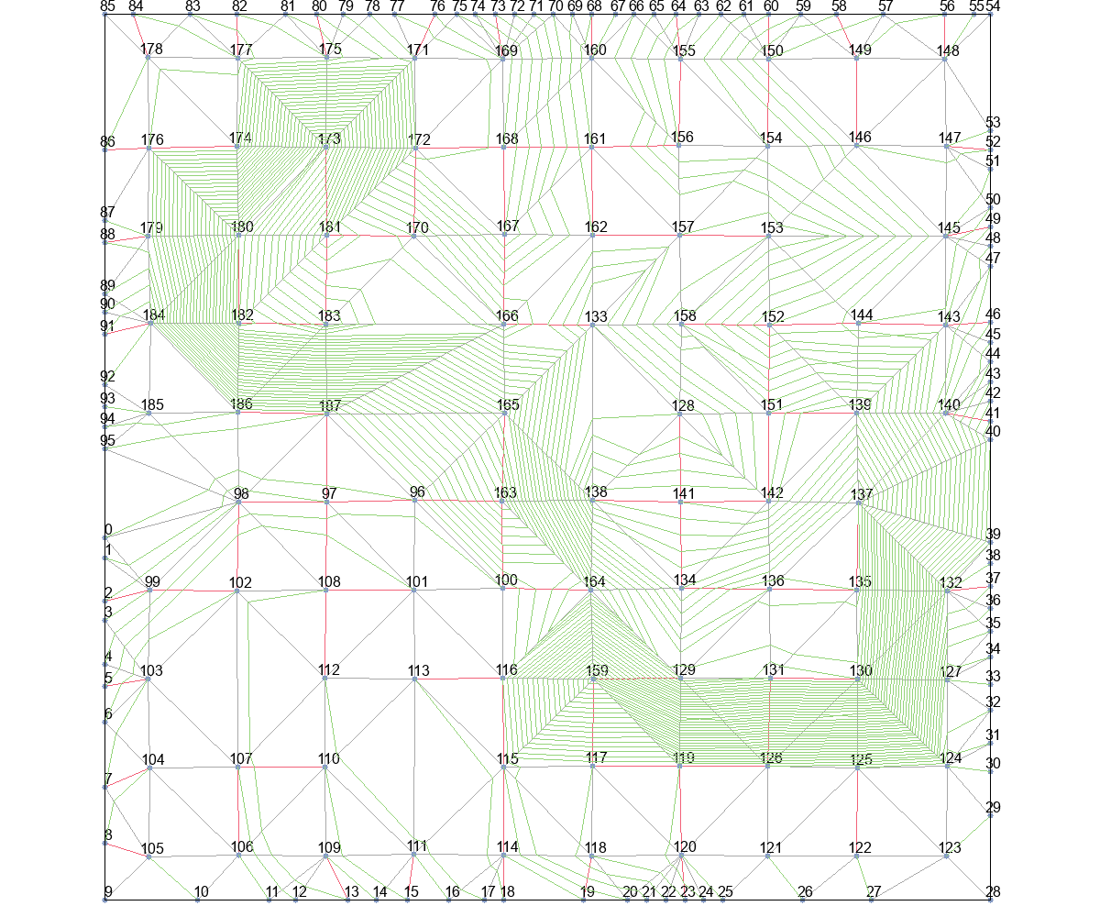

Astar_Eud_dis+Basic |  |  | Astar_Eud_dis+T_Escape1 |  |  | Astar_Eud_dis+T_Escape2 |  |  | Astar_Eud_dis+T_Escape3 |  | Astar_Eud_dis+T_Escape4
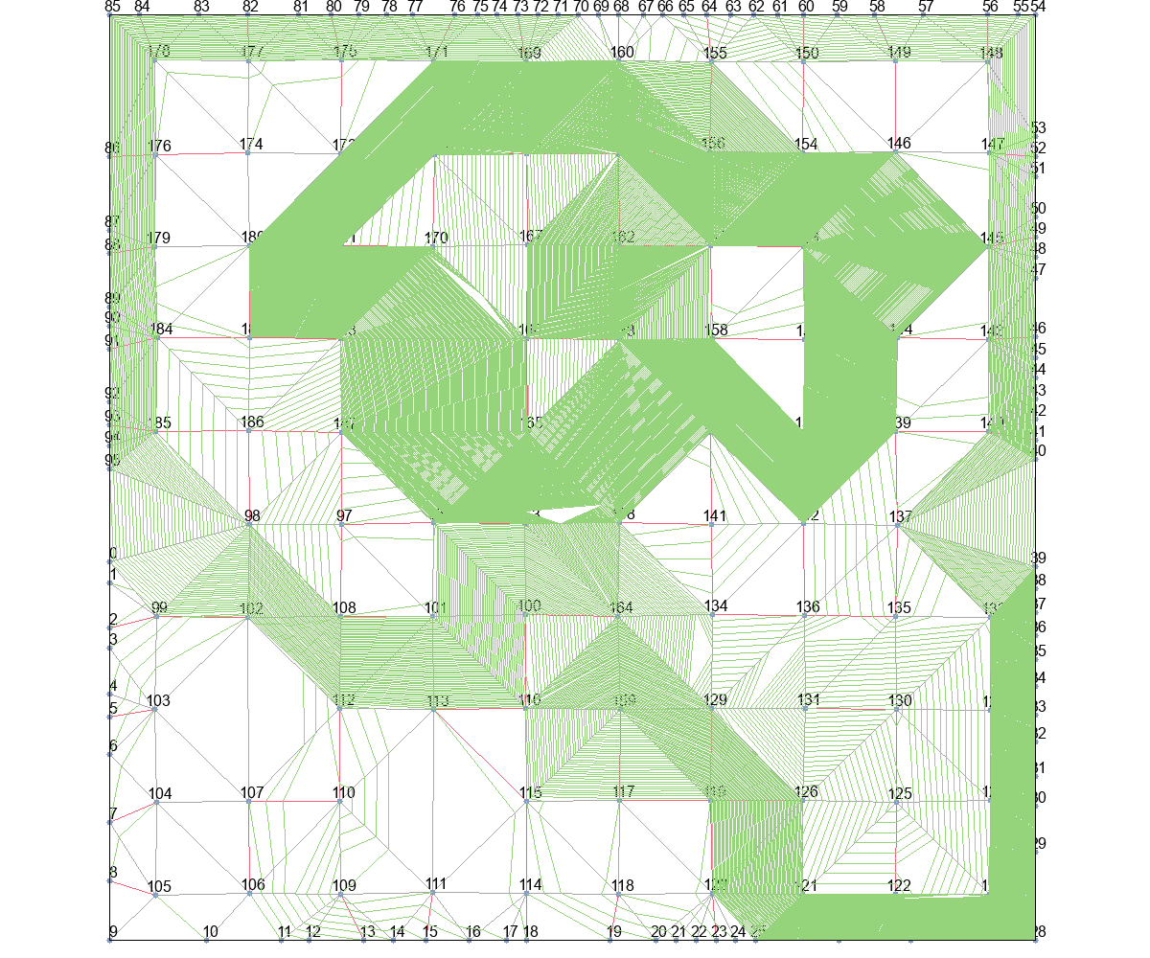
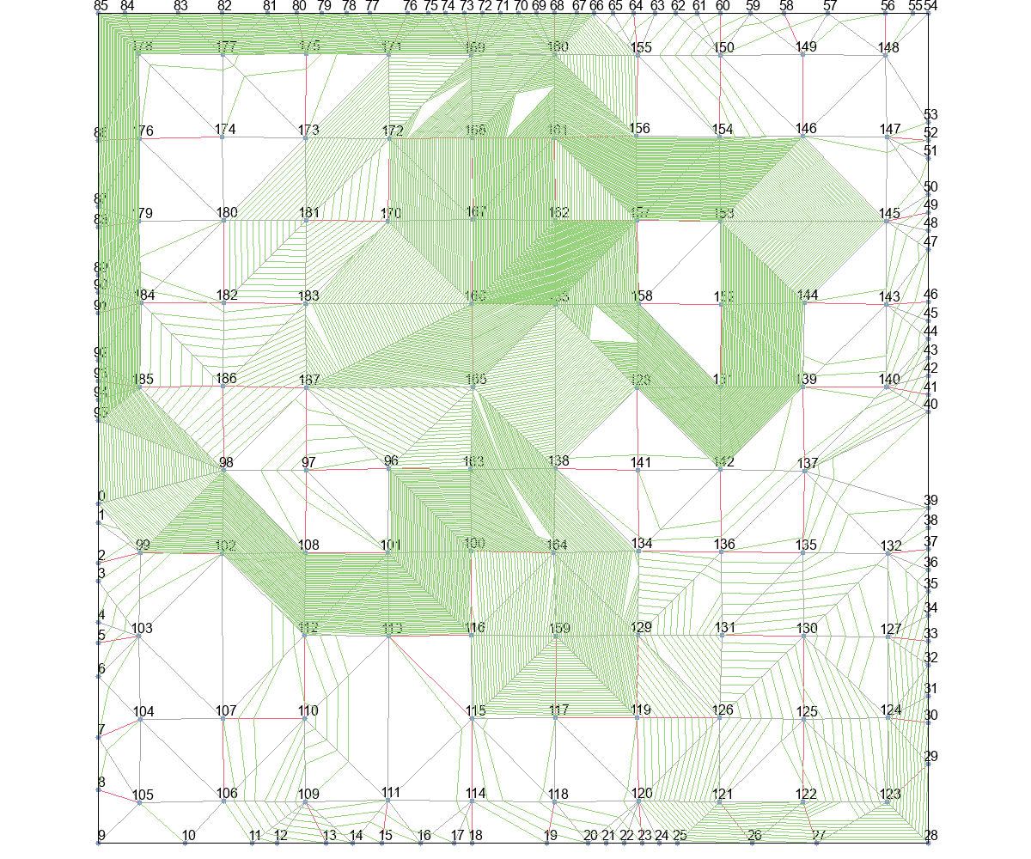
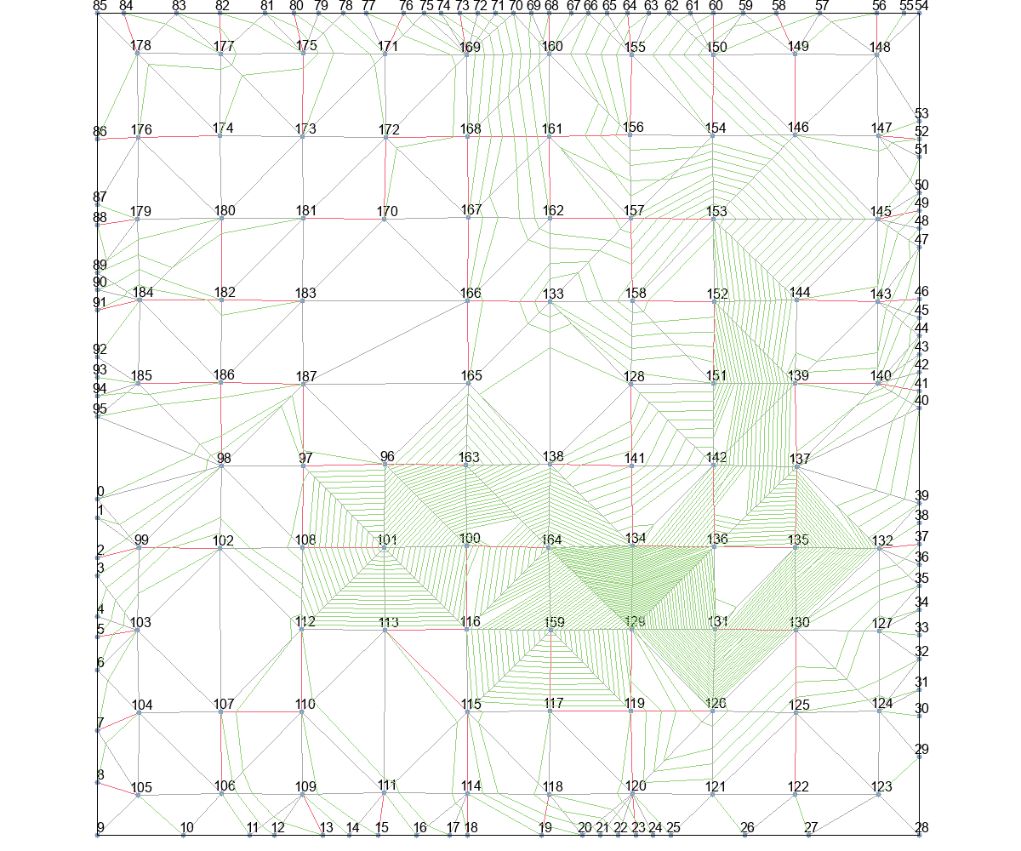

MinLevel+Basic |  |  | MinLevel+T_Escape1 |  |  | MinLevel+T_Escape2 |  |  | MinLevel+T_Escape3 |  | MinLevel+T_Escape4
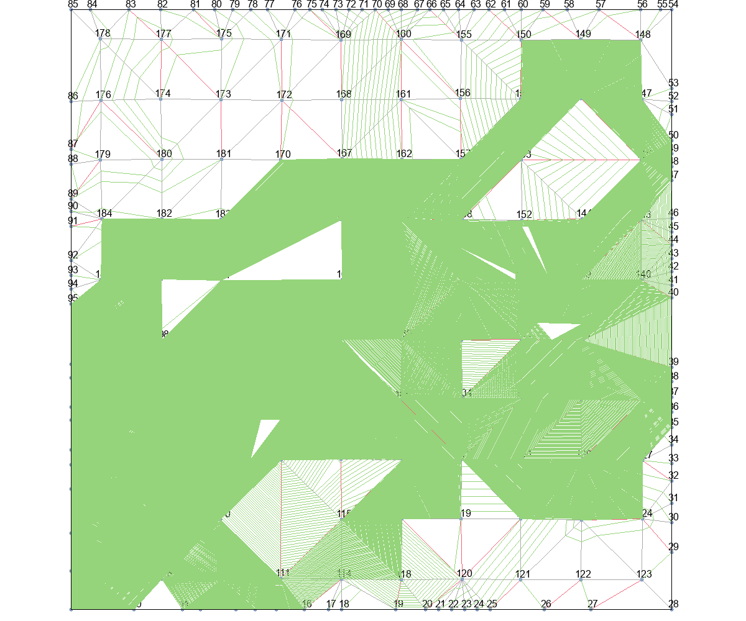
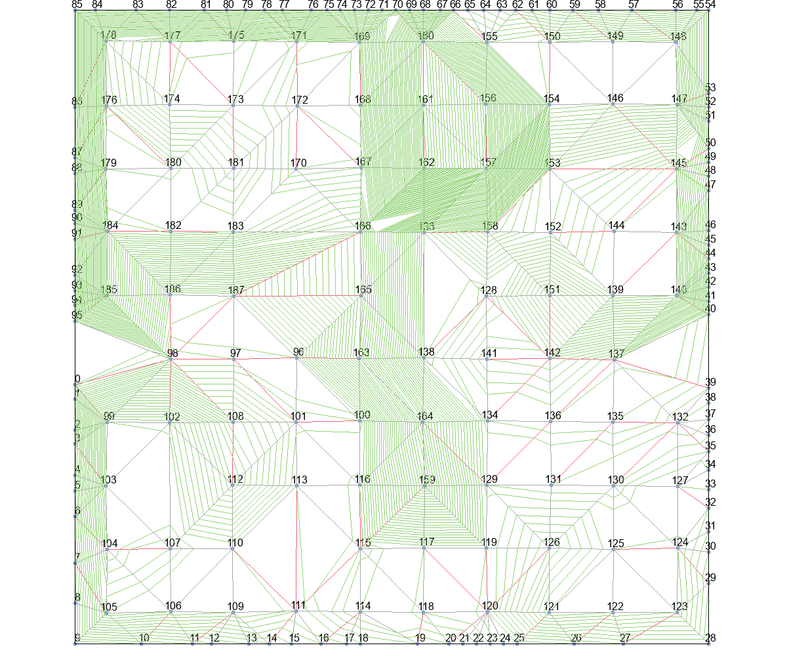
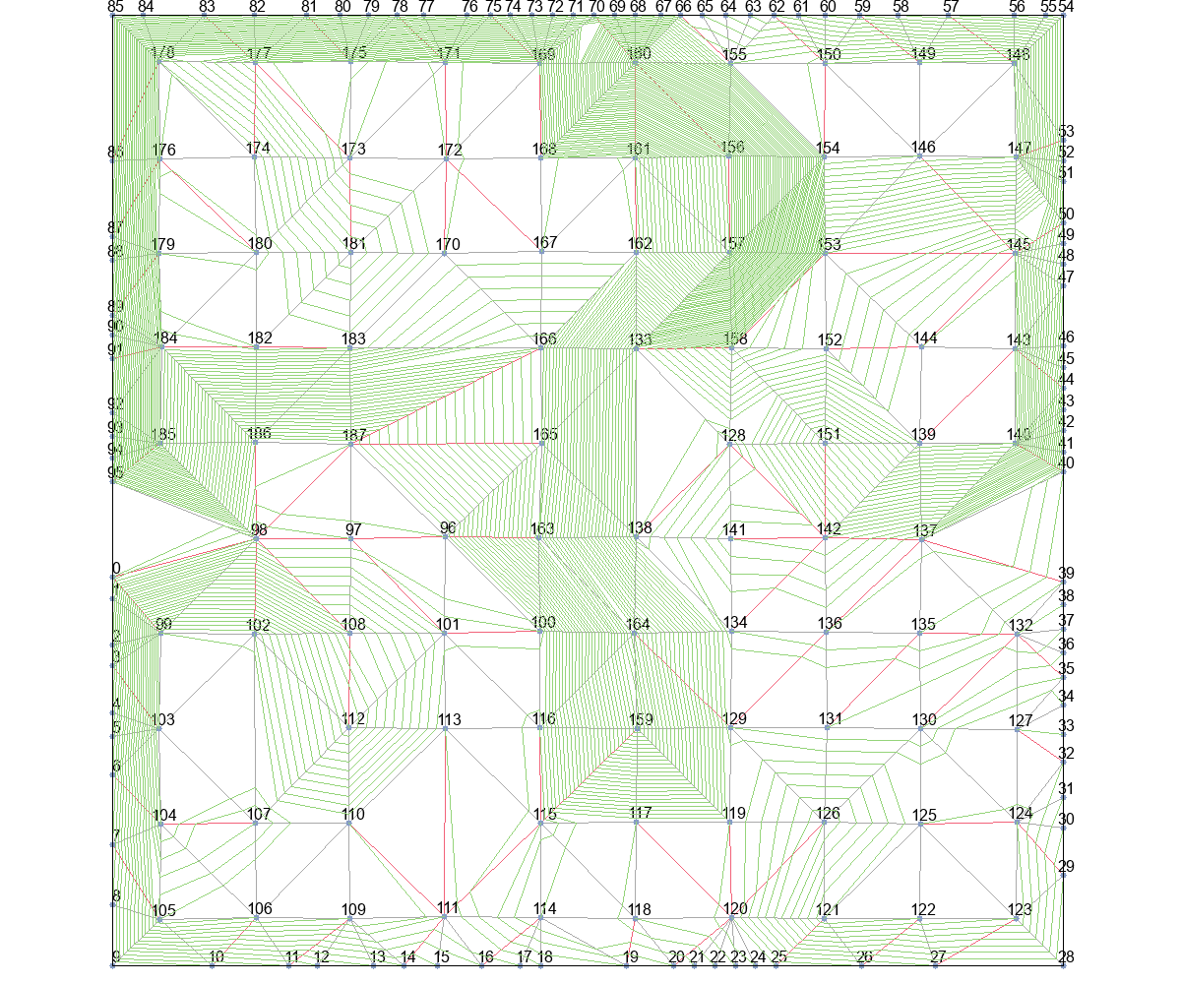
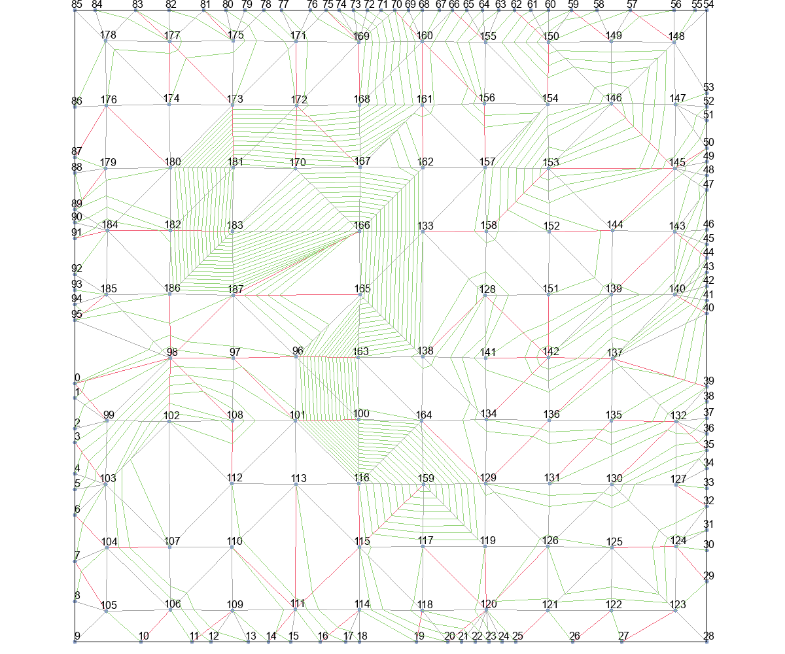

delta_t+Basic |  |  | delta_t+T_Escape1 |  |  | delta_t+T_Escape2 |  |  | delta_t+T_Escape3 |  | delta_t+T_Escape4
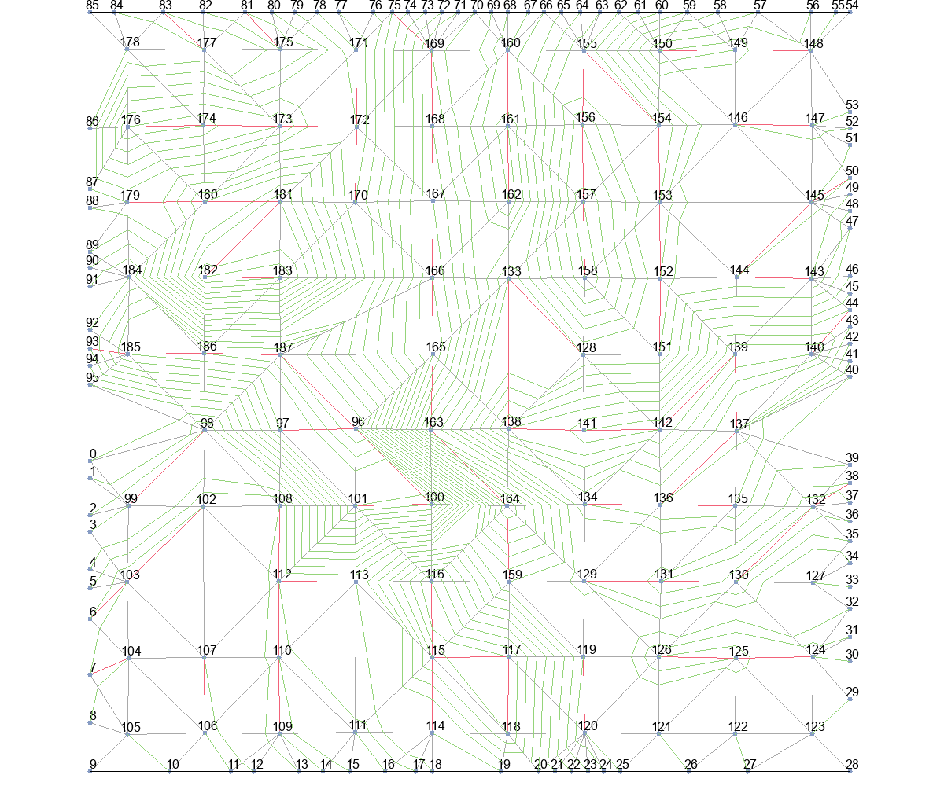
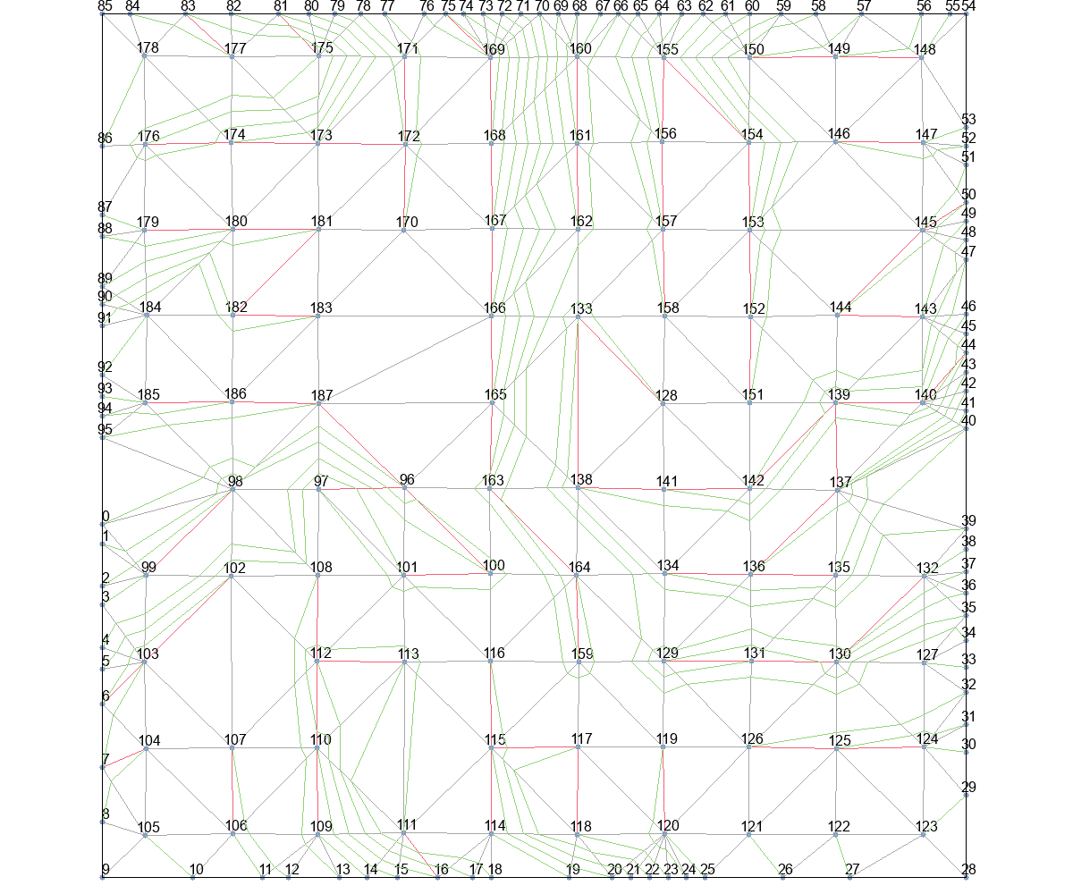
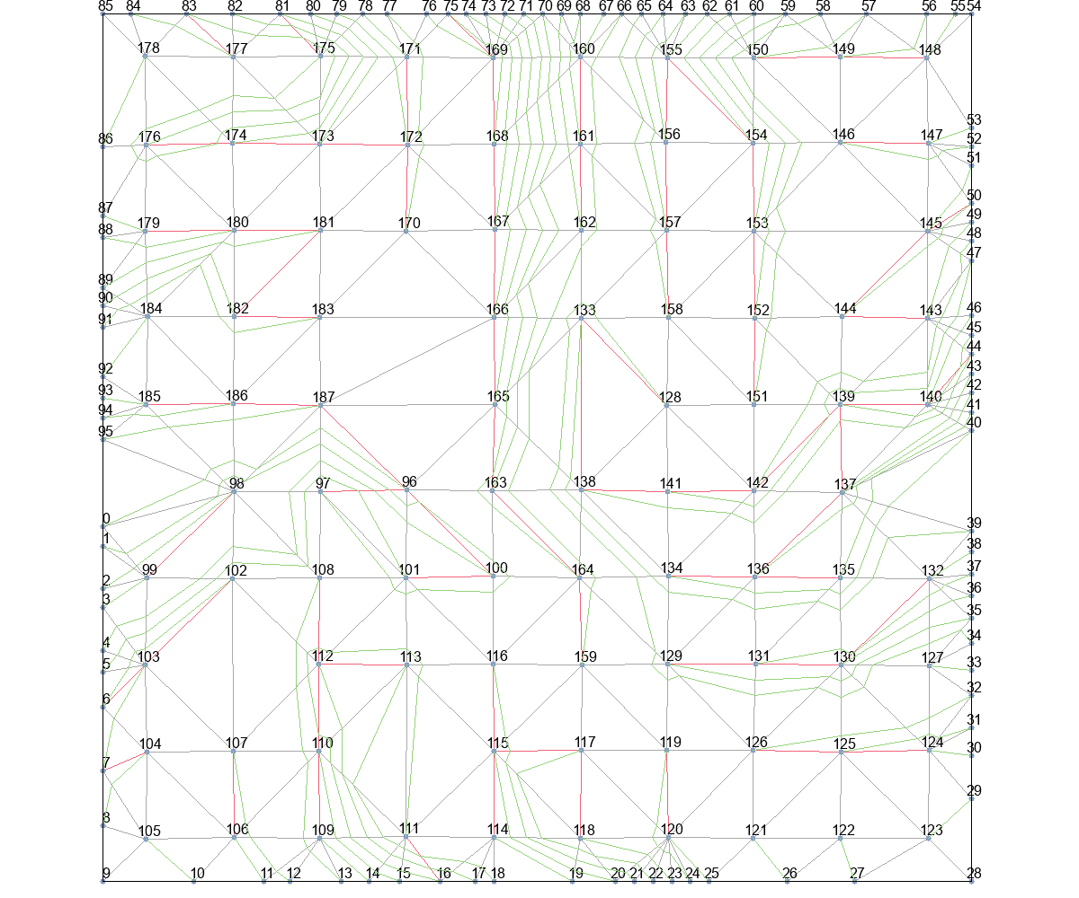
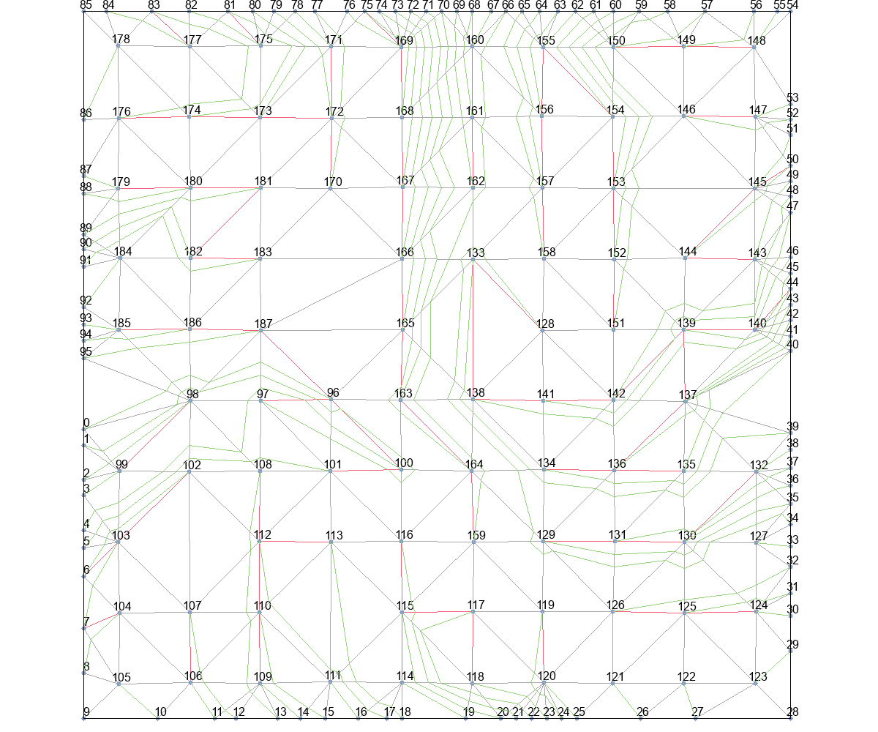

delta_t_from_r+Basic |  |  | delta_t_from_r+T_Escape1 |  |  | delta_t_from_r+T_Escape2 |  |  | delta_t_from_r+T_Escape3 |  | delta_t_from_r+T_Escape4

